同意書（記入例）
記 入 例
（表面） |  |  |  |  |  |  |  |  |  |  |  |  |  |  |  | 様式情提４
同意書（市町国民健康保険）

本人同意欄（本人記入欄）

私は、診療における検査結果を特定健康診査の結果データとし、質問票と併せて、

市 ・ 町に提供することに同意します。

 | 令和 |  | 8 |  | 年 | 6 |  | 月 | 1 | 日 |  | 氏名

※ | 提出いただいたデータにより、特定保健指導の対象者となった場合などには、保険者である市町から、提供された電話番号に連絡することがあります。

40歳～74歳の国民健康保険に加入している方へ

特定健診は治療中の方も対象です。

 | 治療中などの理由で特定健診を受診されない方は、医療機関で受けた検査の結果を情報提供いただくことで、特定健診を受けたとみなすことができます。 上記情報提供に同意できる方は、質問票に必要事項を記載の上、かかりつけ医へご相談ください。（特定健診受診券も、併せてご持参ください。）

診療情報の提供（みなし健診）によるメリット

 | ・特定健診情報として、保険者（市町）が提出された診療データ等を管理します。 ・マイナ保険証による「より良い医療」において、健診データとして活用されます。 ・マイナポータルにおいて、特定健診の経年記録として、自身で確認できます。 ・保険者（市町）から、生活習慣病の重症化予防などの保健事業が受けられます。 ・すでに受けた検査結果を活用するため、特定健診のために改めて検査を受ける必要がありません。 ・特定健診の受診率が上がると、交付金が増額されますので、保険料の抑制につながります。 ・統計データとして活用することで、今後の健康づくり事業に役立ちます。

注意事項

 | 特定健診は年度に１回のみとなります。 今回、検査データを提出していただいた方については、今年度の特定健診を受けることはできませんので、ご了承ください。 健診結果のデータファイルは、山口県国民健康保険団体連合会で点検されることがあるほか、国への実施結果報告として匿名化され、部分的に提出されます。

医療機関の皆様へ

 | ・診療情報に係る情報提供票と質問票を山口県国民健康保険団体連合会に提出してください。 ・特定健診受診券等を裏面に貼付し、同意書と共に、医療機関で保管してください。 なお、保管については情報提供した翌年度から５年間必要となりますのでご留意ください。

（裏面）
【受診券貼付欄】

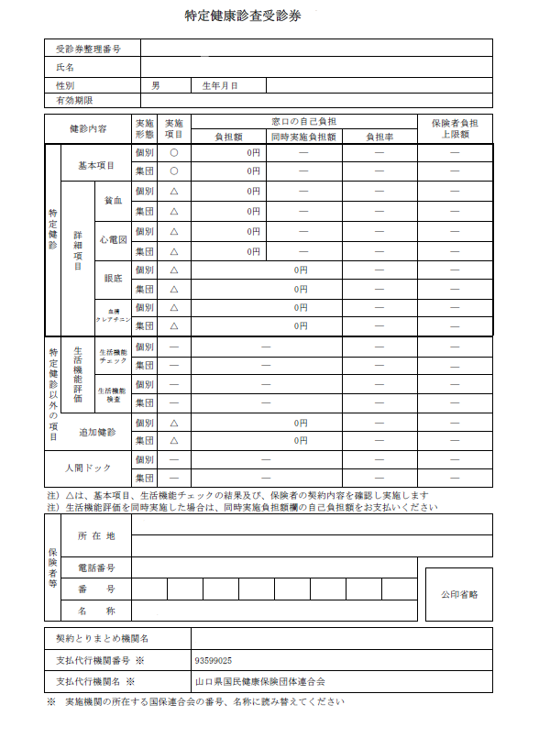
国保 太郎
26199999999
1980年（昭和55年）11月 6日
2027年（令和 9年） 3月31日
2026年（令和 8年） 4月 1日 交付

特定健診受診券作成状況一覧

 |  | 保険者 番号 |  |  |  |  | 保険者名 |  |  |  | 当初交付分 |  |  | 追加交付分 （※2） | 未受診者勧奨 （※3）
 |  |  |  |  |  |  |  |  |  |  | 一体型（※1） |  | 単独型
 |  | 00350017 |  |  |  |  | 下関市 |  |  |  |  |  | A4
 |  | 00350025 |  |  |  |  | 宇部市 |  |  |  | 11cm×11cm |  |  |  | ハガキ
 |  | 00350033 |  |  |  |  | 山口市 |  |  |  |  |  | A4 |  | ハガキ
 |  | 00350066 |  |  |  |  | 防府市 |  |  |  |  |  | ハガキ |  | ハガキ、A4
 |  | 00350074 |  |  |  |  | 下松市 |  |  |  |  |  | A4
 |  | 00350082 |  |  |  |  | 岩国市 |  |  |  | 9.9cm×6.7cm
 |  | 00350090 |  |  |  |  | 山陽小野田市 |  |  |  |  |  | ハガキ
 |  | 00350108 |  |  |  |  | 光市 |  |  |  |  |  | A4
 |  | 00350124 |  |  |  |  | 柳井市 |  |  |  |  |  | A4
 |  | 00350132 |  |  |  |  | 美祢市 |  |  |  |  |  | A4
 |  | 00350157 |  |  |  |  | 周防大島町 |  |  |  |  |  | A4
 |  | 00350199 |  |  |  |  | 和木町 |  |  |  |  |  | A4
 |  | 00350280 |  |  |  |  | 上関町 |  |  |  |  |  | A4
 |  | 00350306 |  |  |  |  | 田布施町 |  |  |  |  |  | A4
 |  | 00350314 |  |  |  |  | 平生町 |  |  |  |  |  | A4
 |  | 00350520 |  |  |  |  | 阿武町 |  |  |  |  |  | A5
 |  | 00350595 |  |  |  |  | 周南市 |  |  |  | A4 |  |  | A4単独型 | ハガキ
 |  | 00350603 |  |  |  |  | 萩市 |  |  |  | ハガキ |  |  | A4単独型 | ハガキ
 |  | 00350611 |  |  |  |  | 長門市 |  |  |  |  |  | A4

 |  |  | ※1 | 受診券部分を切り離せる仕様のものは、切取後のサイズ
 |  |  | ※2 | 当初交付分と形式が異なる場合（月次加入者等に交付）
 |  |  | ※3 | 未受診者勧奨の文書を受診券として利用できる場合

 | 注意事項 ・特定健診受診券（未受診者勧奨はがき）等を貼付（がん検診等と一体型の場合は、押印した受診券の写しを保管）し、表面の同意書と共に、医療機関で保管してください。 なお、保管については情報提供した翌年度から５年間必要となりますのでご留意ください。

